Titelblatt


© apops/Fotolia

Bevölkerungentwicklung im Regierungsbezirk Münster 2000 - 2022 (Stand) und 2020 - 2049 (Vorausberechnung IT.NRW)

1.2
 | zum Inhaltsverzeichnis

Bevölkerungentwicklung in der krfr.Stadt Bottrop – 2000 - 2022 (Stand) und 2020 - 2049 (Vorausberechnung IT.NRW)

 | Bevölkerungsentwicklung 2000 - 2022 | Bevölkerungsentwicklung 2020 - 2049
2000 | 120,611
2001 | 120,780
2002 | 120,758
2003 | 120,324
2004 | 119,910
2005 | 119,356
2006 | 118,975
2007 | 118,597
2008 | 117,756
2009 | 117,241
2010 | 116,771
2011 | 117,074
2012 | 116,498
2013 | 116,055
2014 | 116,017
2015 | 117,143
2016 | 117,409
2017 | 117,364
2018 | 117,383
2019 | 117,565
2020 | 117,388 | 117390
2021 | 117,311 | 117350
2022 | 118,113 | 117320
2023 |  | 117280
2024 |  | 117230
2025 |  | 117190
2026 |  | 117120
2027 |  | 117040
2028 |  | 116950
2029 |  | 116860
2030 |  | 116760
2031 |  | 116640
2032 |  | 116510
2033 |  | 116390
2034 |  | 116260
2035 |  | 116100
2036 |  | 115950
2037 |  | 115790
2038 |  | 115620
2039 |  | 115440
2040 |  | 115250
2041 |  | 115060
2042 |  | 114860
2043 |  | 114650
2044 |  | 114450
2045 |  | 114240
2046 |  | 114040
2047 |  | 113840
2048 |  | 113650
2049 |  | 113460
...
 | Natürl. Bevölkerungsentwickl. 2000 - 2022 | Natürl. Bevölkerungsentwickl. 2023 - 2049 | Wanderungsentwickl. 2000 - 2022 | Wanderungsentwickl. 2023 - 2049
2000 | -286 |  | -200
2001 | -207 |  | 376
2002 | -332 |  | 310
2003 | -422 |  | -12
2004 | -385 |  | -29
2005 | -475 |  | -79
2006 | -521 |  | 140
2007 | -417 |  | 39
2008 | -554 |  | -289
2009 | -566 |  | 58
2010 | -581 |  | 112
2011 | -512 |  | 106
2012 | -537 |  | -59
2013 | -616 |  | 181
2014 | -586 |  | 458
2015 | -573 |  | 1,693
2016 | -535 |  | 923
2017 | -559 |  | 472
2018 | -546 |  | 585
2019 | -431 |  | 629
2020 | -524 |  | 345
2021 | -580 |  | 523
2022 | -630 |  | 1,429
2023 |  | -510 |  | 470
2024 |  | -530 |  | 480
2025 |  | -530 |  | 490
2026 |  | -590 |  | 530
2027 |  | -610 |  | 530
2028 |  | -620 |  | 530
2029 |  | -630 |  | 540
2030 |  | -640 |  | 540
2031 |  | -660 |  | 540
2032 |  | -670 |  | 540
2033 |  | -670 |  | 540
2034 |  | -670 |  | 540
2035 |  | -680 |  | 530
2036 |  | -680 |  | 530
2037 |  | -690 |  | 520
2038 |  | -690 |  | 520
2039 |  | -700 |  | 520
2040 |  | -700 |  | 510
2041 |  | -710 |  | 510
2042 |  | -710 |  | 510
2043 |  | -720 |  | 510
2044 |  | -720 |  | 510
2045 |  | -720 |  | 510
2046 |  | -710 |  | 510
2047 |  | -710 |  | 510
2048 |  | -700 |  | 520
2049 |  | -700 |  | 520
...

Seitenanfang | zum Inhaltsverzeichnis

1.3
 | Auswahl der Gebiets-/Regionseinheit: | zum Inhaltsverzeichnis

Bevölkerungentwicklung in der krfr.Stadt Bottrop – 2000 - 2049 (Index 2000 = 100)

 |  | Bottrop, krfr. Stadt |  | Nordrhein-Westfalen |  | Emscher-Lippe-Region |  | Münster, Reg.-Bez.
2000 | 100.00 | #N/A | 100.00 | #N/A | 100.00 | #N/A | 100.00 | #N/A
2001 | 100.14 | #N/A | 100.23 | #N/A | 99.69 | #N/A | 100.30 | #N/A
2002 | 100.12 | #N/A | 100.37 | #N/A | 99.34 | #N/A | 100.51 | #N/A
2003 | 99.76 | #N/A | 100.39 | #N/A | 98.80 | #N/A | 100.51 | #N/A
2004 | 99.42 | #N/A | 100.36 | #N/A | 98.34 | #N/A | 100.47 | #N/A
2005 | 98.96 | #N/A | 100.27 | #N/A | 97.83 | #N/A | 100.40 | #N/A
2006 | 98.64 | #N/A | 100.10 | #N/A | 97.38 | #N/A | 100.27 | #N/A
2007 | 98.33 | #N/A | 99.93 | #N/A | 96.81 | #N/A | 100.08 | #N/A
2008 | 97.63 | #N/A | 99.57 | #N/A | 96.13 | #N/A | 99.73 | #N/A
2009 | 97.21 | #N/A | 99.24 | #N/A | 95.52 | #N/A | 99.44 | #N/A
2010 | 96.82 | #N/A | 99.09 | #N/A | 94.95 | #N/A | 99.31 | #N/A
2011 | 97.07 | #N/A | 97.42 | #N/A | 93.94 | #N/A | 98.47 | #N/A
2012 | 96.59 | #N/A | 97.47 | #N/A | 93.66 | #N/A | 98.47 | #N/A
2013 | 96.22 | #N/A | 97.57 | #N/A | 93.46 | #N/A | 98.54 | #N/A
2014 | 96.19 | #N/A | 97.94 | #N/A | 93.36 | #N/A | 98.79 | #N/A
2015 | 97.12 | #N/A | 99.20 | #N/A | 94.17 | #N/A | 100.07 | #N/A
2016 | 97.35 | #N/A | 99.34 | #N/A | 94.35 | #N/A | 100.27 | #N/A
2017 | 97.31 | #N/A | 99.46 | #N/A | 94.10 | #N/A | 100.34 | #N/A
2018 | 97.32 | #N/A | 99.57 | #N/A | 93.98 | #N/A | 100.43 | #N/A
2019 | 97.47 | #N/A | 99.65 | #N/A | 93.80 | #N/A | 100.47 | #N/A
2020 | 97.33 | 97.33 | 99.53 | 99.53 | 93.68 | 93.68 | 100.48 | 100.48
2021 | 97.26 | 97.30 | 99.53 | 99.53 | 93.69 | 93.50 | 100.72 | 100.47
2022 | 97.93 | 97.27 | 100.72 | 99.51 | 94.70 | 93.32 | 101.99 | 100.45
2023 |  | 97.24 |  | 99.48 |  | 93.15 |  | 100.44
2024 |  | 97.20 |  | 99.45 |  | 92.97 |  | 100.41
2025 |  | 97.16 |  | 99.41 |  | 92.80 |  | 100.37
2026 |  | 97.10 |  | 99.39 |  | 92.63 |  | 100.34
2027 |  | 97.04 |  | 99.37 |  | 92.46 |  | 100.31
2028 |  | 96.96 |  | 99.34 |  | 92.29 |  | 100.27
2029 |  | 96.89 |  | 99.30 |  | 92.11 |  | 100.22
2030 |  | 96.81 |  | 99.26 |  | 91.94 |  | 100.16
2031 |  | 96.71 |  | 99.21 |  | 91.76 |  | 100.10
2032 |  | 96.60 |  | 99.15 |  | 91.58 |  | 100.03
2033 |  | 96.50 |  | 99.10 |  | 91.39 |  | 99.95
2034 |  | 96.39 |  | 99.04 |  | 91.21 |  | 99.86
2035 |  | 96.26 |  | 98.98 |  | 91.02 |  | 99.77
2036 |  | 96.14 |  | 98.92 |  | 90.84 |  | 99.67
2037 |  | 96.00 |  | 98.86 |  | 90.65 |  | 99.56
2038 |  | 95.86 |  | 98.79 |  | 90.46 |  | 99.44
2039 |  | 95.71 |  | 98.73 |  | 90.28 |  | 99.31
2040 |  | 95.55 |  | 98.65 |  | 90.08 |  | 99.17
2041 |  | 95.39 |  | 98.57 |  | 89.88 |  | 99.01
2042 |  | 95.23 |  | 98.49 |  | 89.69 |  | 98.85
2043 |  | 95.06 |  | 98.40 |  | 89.49 |  | 98.68
2044 |  | 94.89 |  | 98.31 |  | 89.30 |  | 98.50
2045 |  | 94.71 |  | 98.22 |  | 89.11 |  | 98.31
2046 |  | 94.55 |  | 98.12 |  | 88.92 |  | 98.13
2047 |  | 94.39 |  | 98.02 |  | 88.74 |  | 97.93
2048 |  | 94.23 |  | 97.91 |  | 88.57 |  | 97.74
2049 |  | 94.07 |  | 97.81 |  | 88.40 |  | 97.54
Index 2000 = 100
Quelle: IT.NRW, Landesdatenbank NRW – Bevölkerungsfortschreibung / Bevölkerungs-vorausberechnung 2021 - 2050/2070 (Basisvariante); eigene Berechnungen.
© September 2023 – Bezirksregierung Münster - Dezernat 32

Seitenanfang |  | zum Inhaltsverzeichnis

2
 | zum Inhaltsverzeichnis

Bevölkerungsentwicklung in den Kommunen des Reg.-Bez. Münster 2000 - 2049
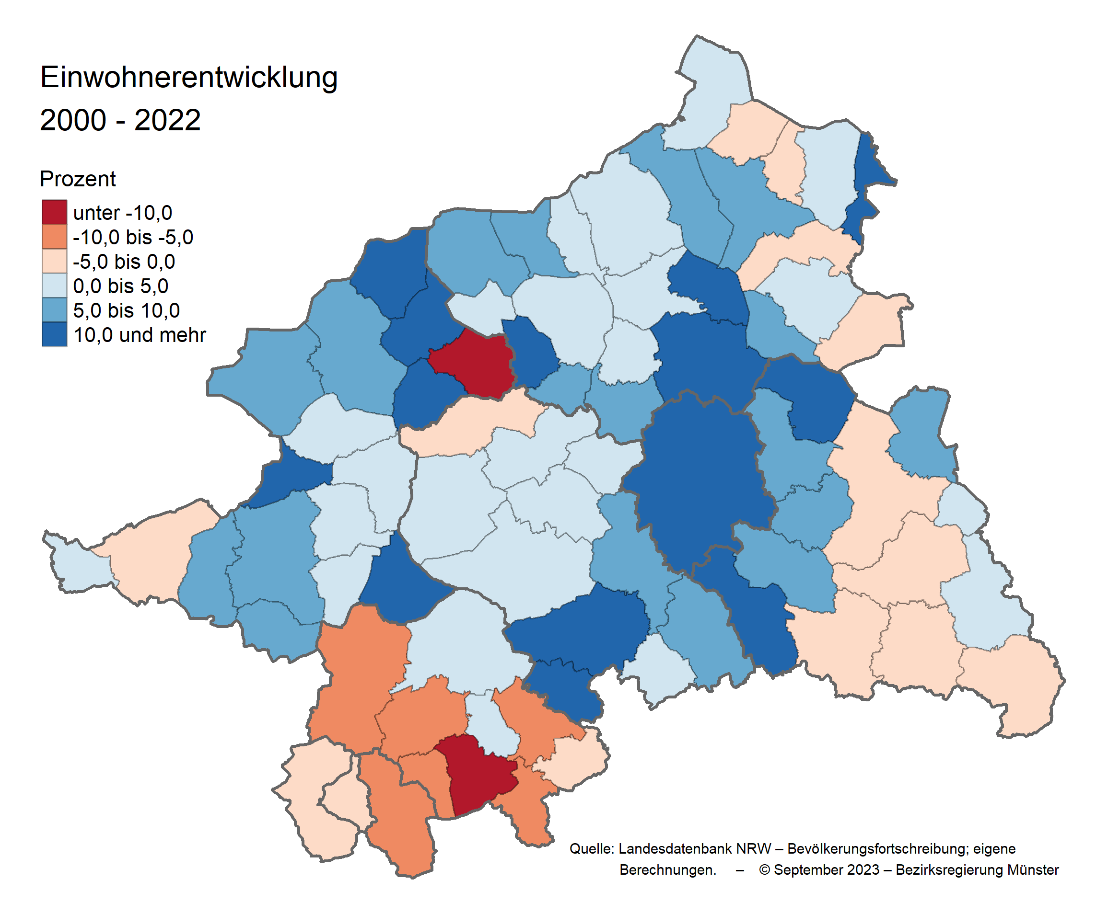

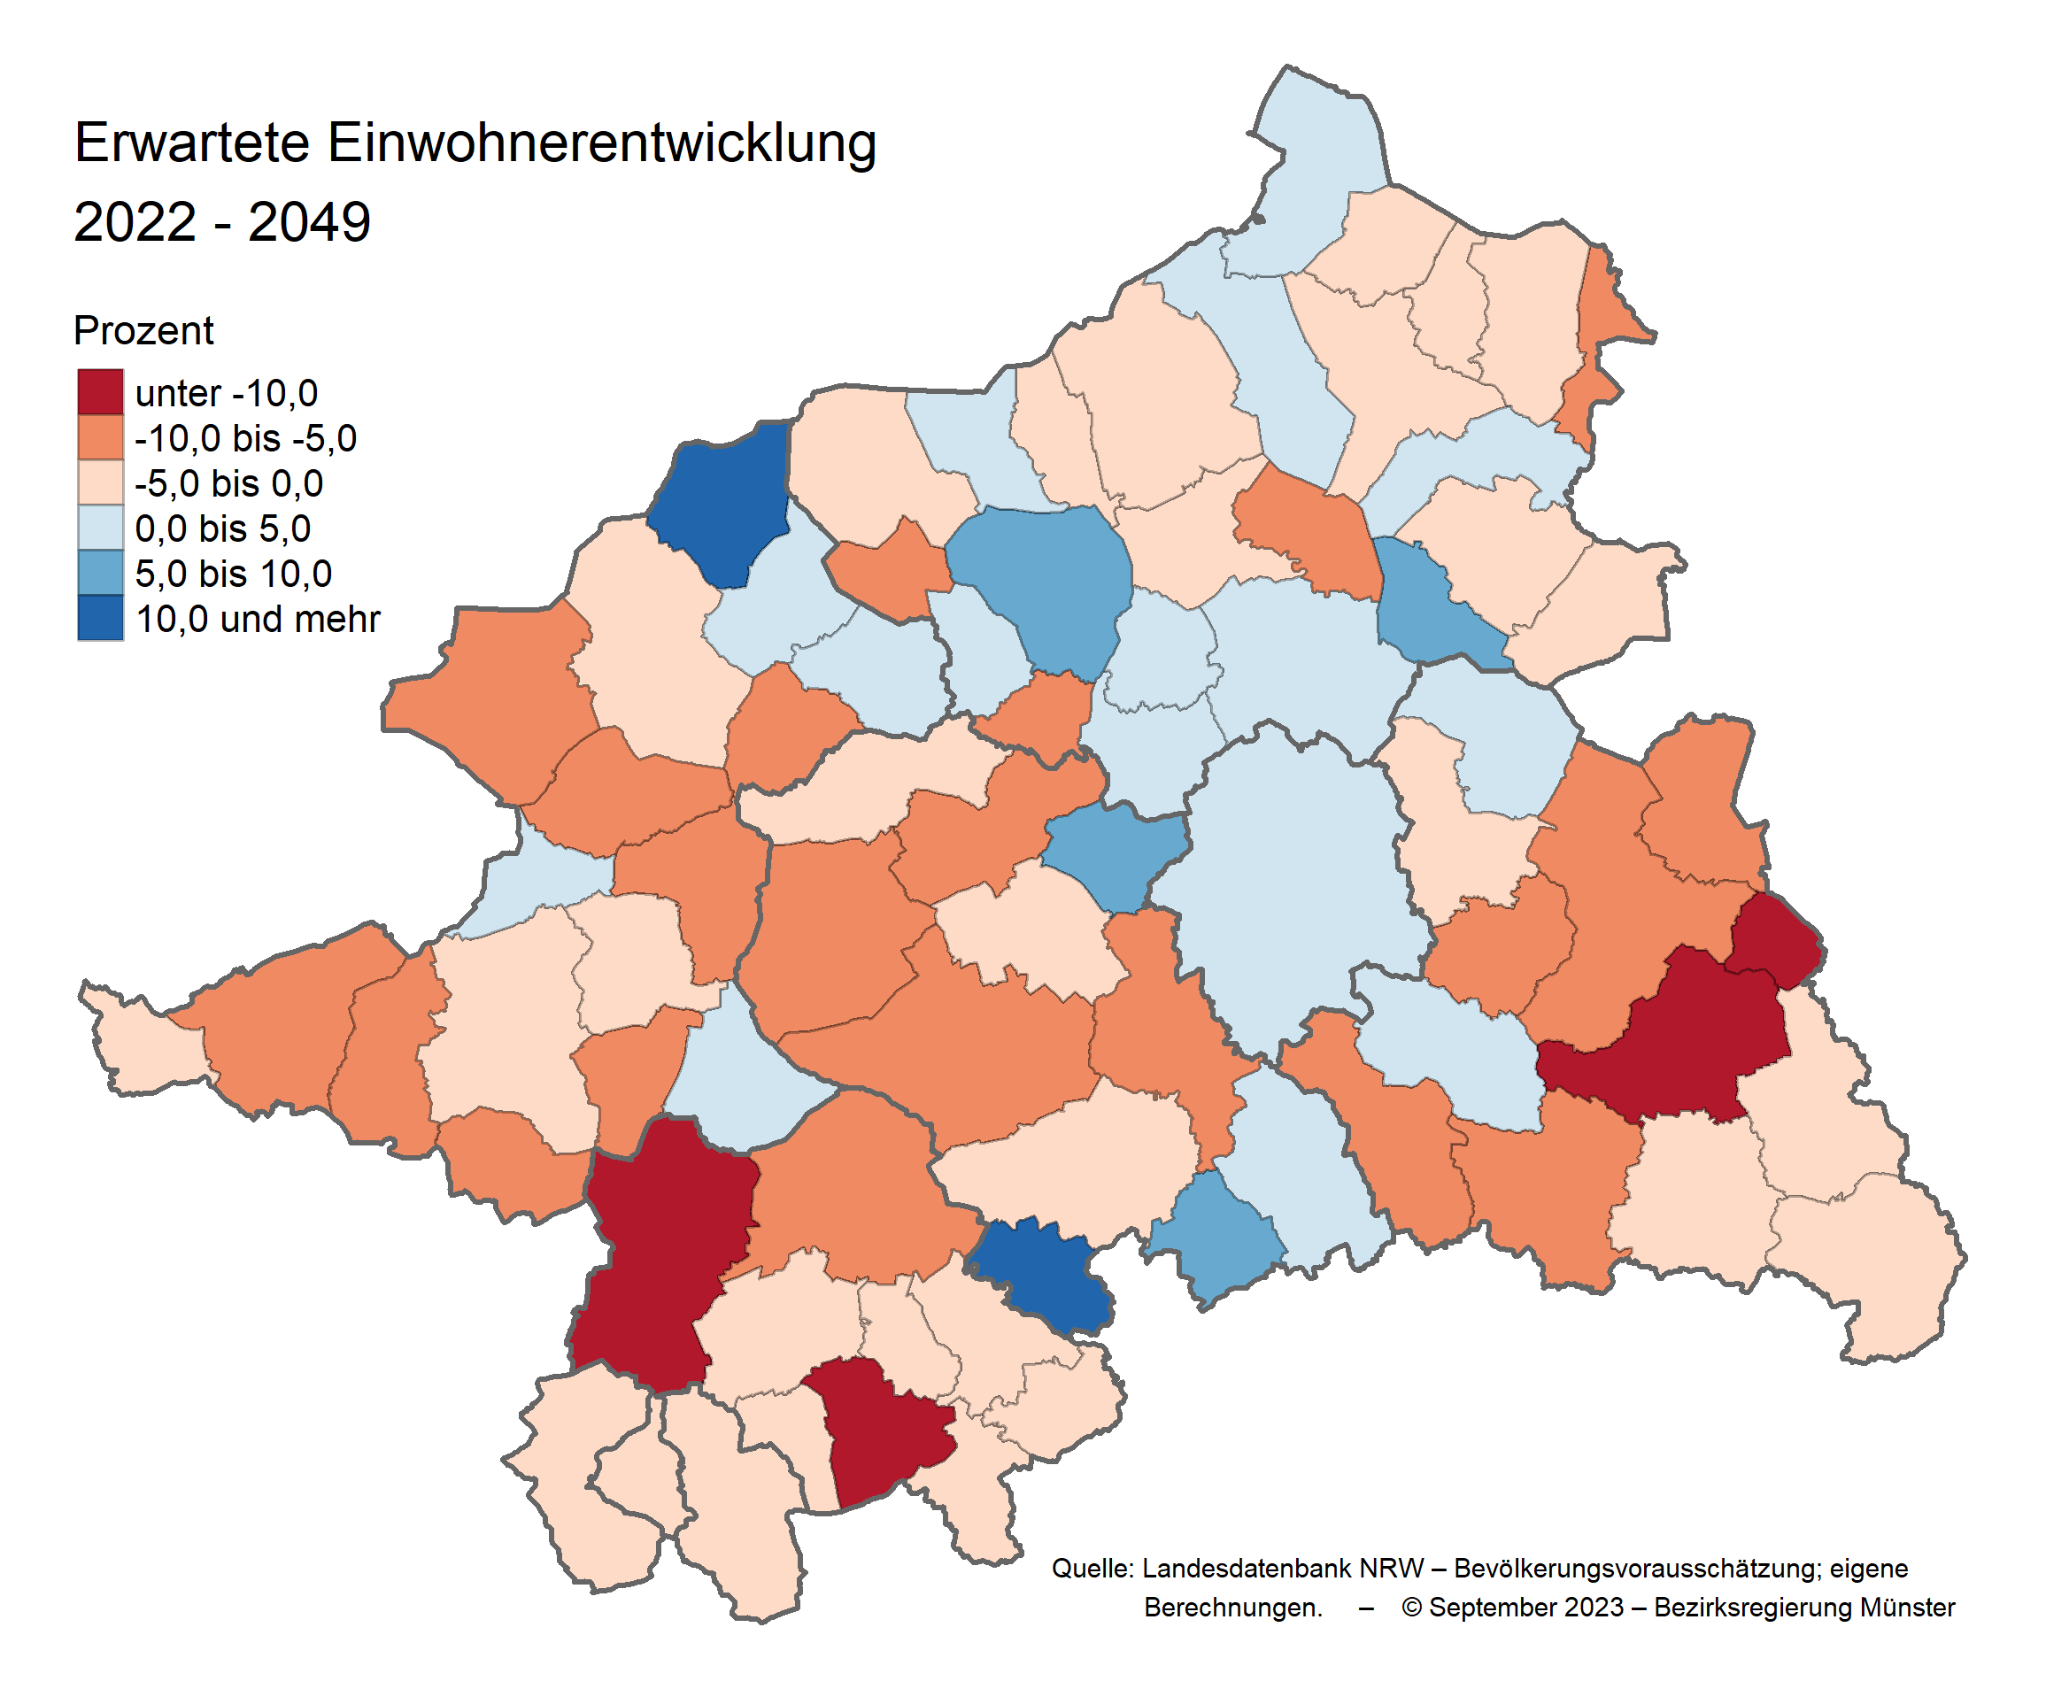

Seitenanfang | zum Inhaltsverzeichnis

3
 | zum Inhaltsverzeichnis

Medianalter in den Kommunen des Reg.-Bez. Münster 2000 - 2049
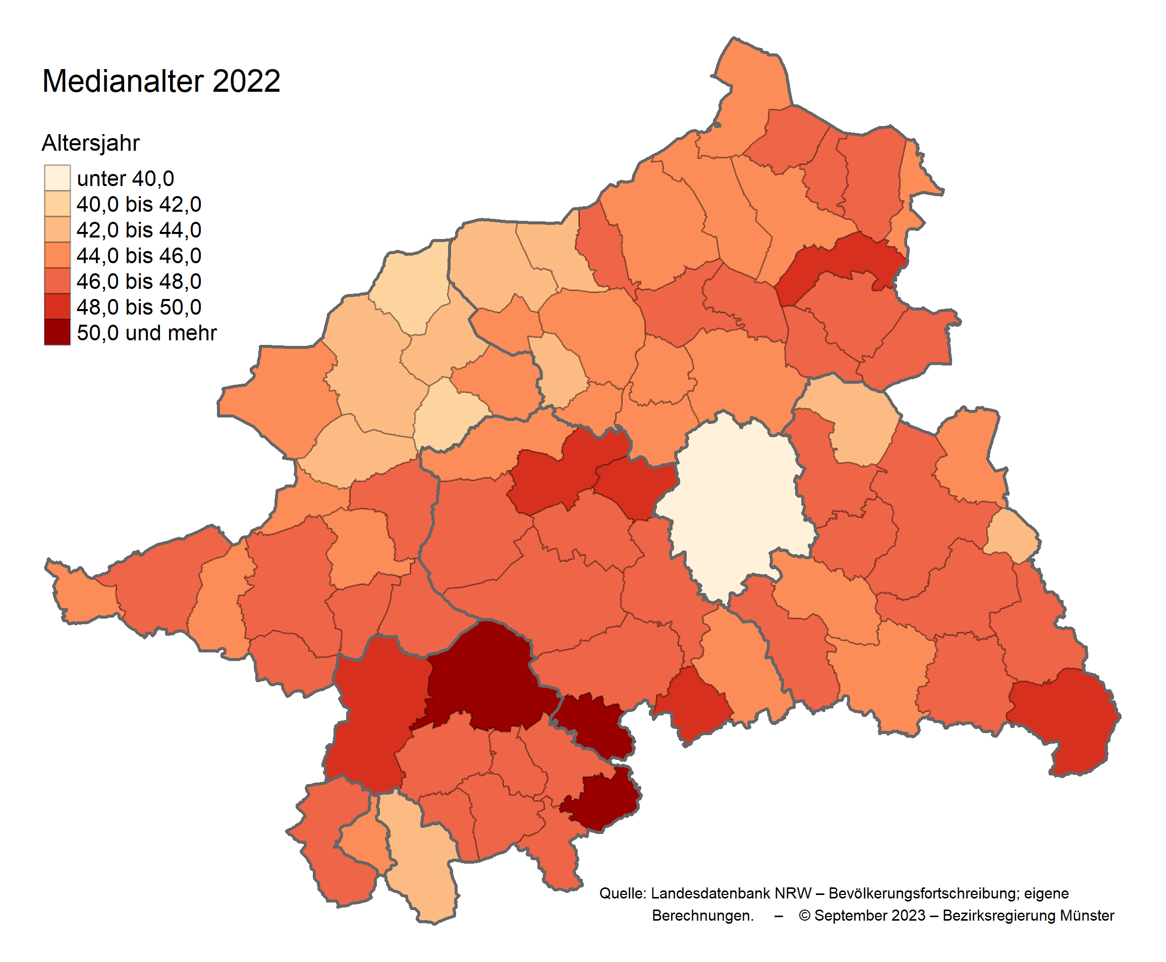

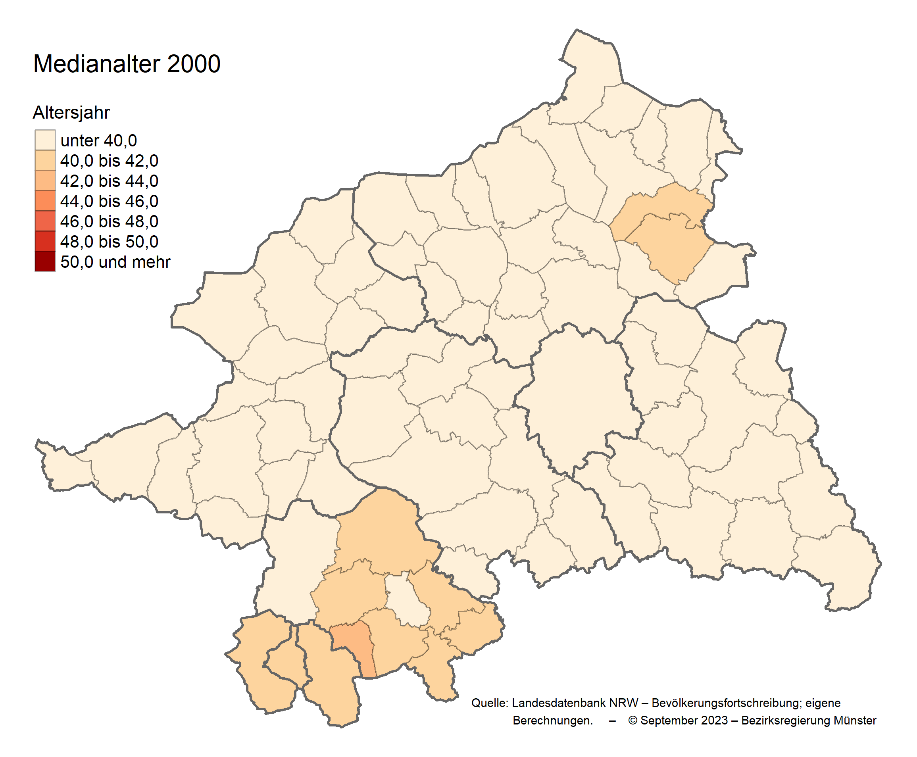

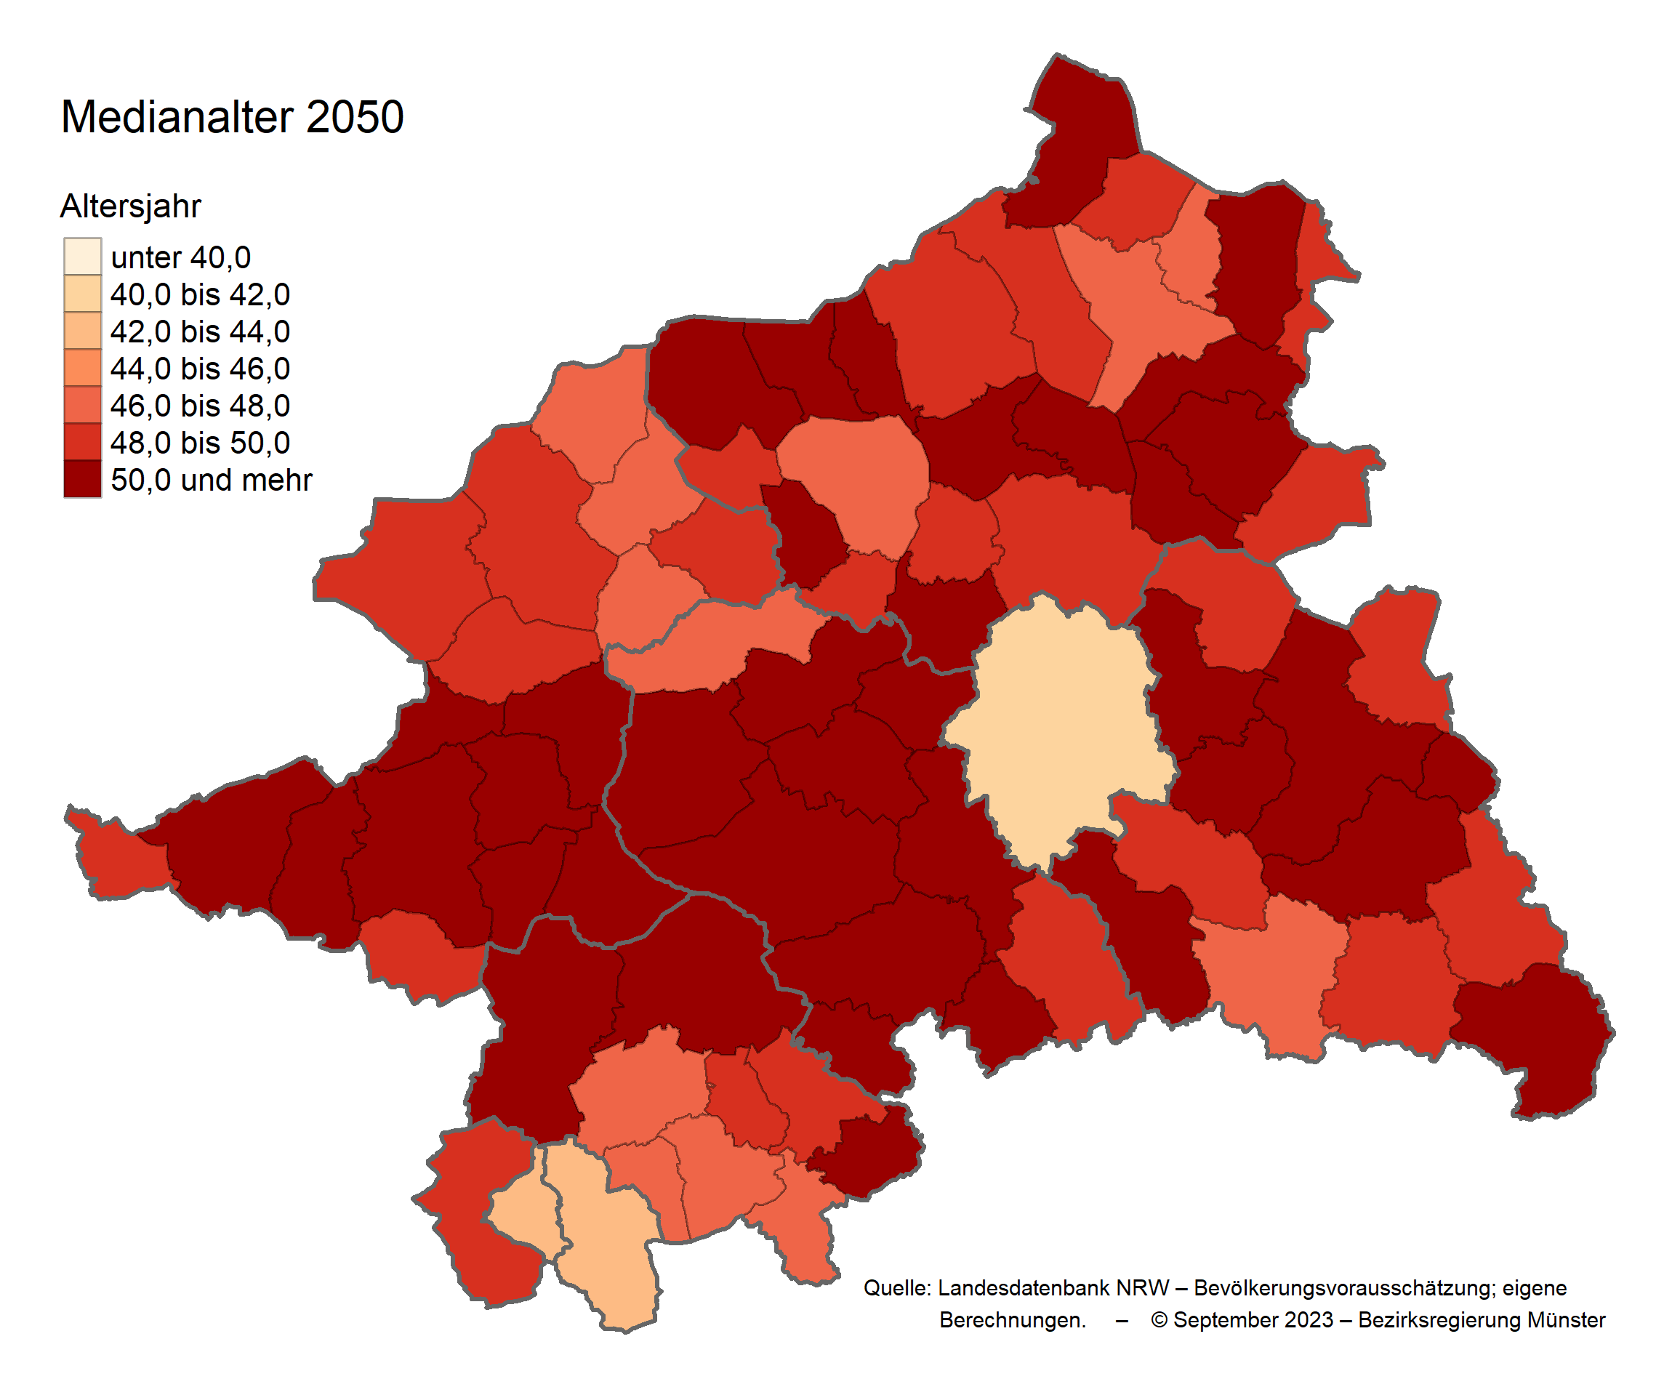

Seitenanfang | zum Inhaltsverzeichnis

